상승파동비율
날짜 | 티커 | 종목 | 종가 | 1% | 7% | 14% | 21% | 25% | 38.20% | 50% | 61.80% | 83.20% | 100% | 138.20% | 161.80% | 200% | 내재가치 | 최저가 | 최저가일

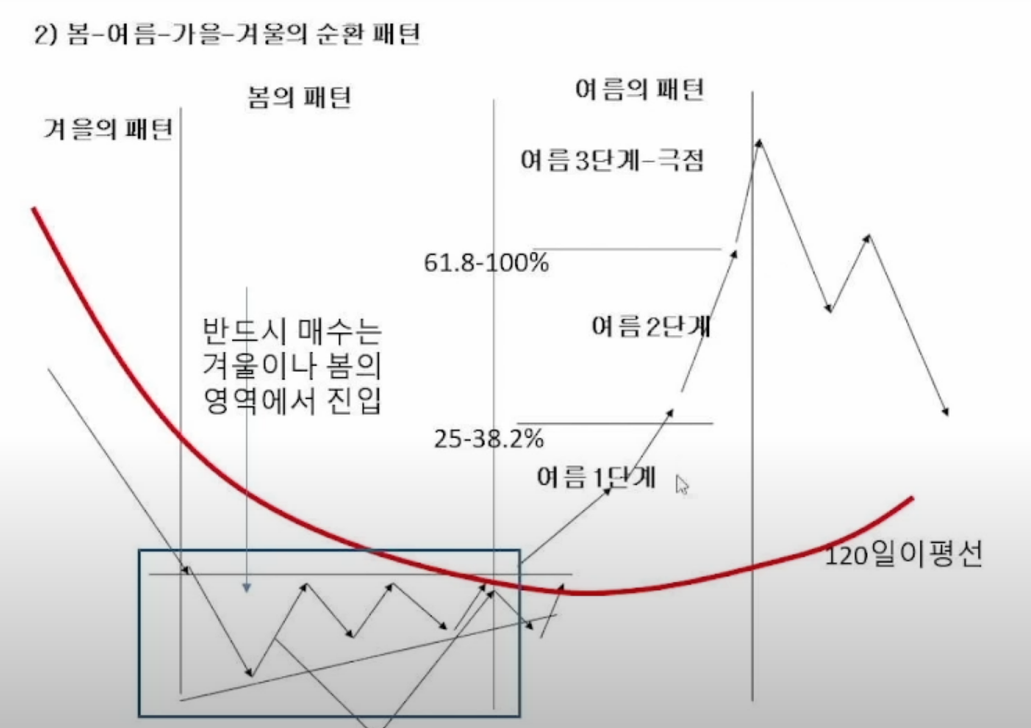
 | 종목명 | 1.00% | 7.00% | 14.00% | 21.00% | 25.00% | 38.20% | 50.00% | 61.80% | 83.20% | 100.00% | 138.20% | 161.80% | 200.00%
 | KT | 29,745 | 31,512 | 33,573 | 35,635 | 36,813 | 40,700 | 44,175 | 47,650 | 53,952 | 58,900 | 70,150 | 77,100 | 88,350
 | 30200

현재가
최저가
최저가일
52주최고가
52주최저가
매입가
매입일
수익율
파동위치 |  | 피보나치 되돌림 기준 |  |  |  | 이승조 사계절 패턴
파동위치 |  | 120일 이격율 기준 |  |  |  | 여름2단계: 120이격율 50%이상, 여름3단계(극점): 120이격율 100%이상
내재가치 |  | 숙향기준

